Spelers
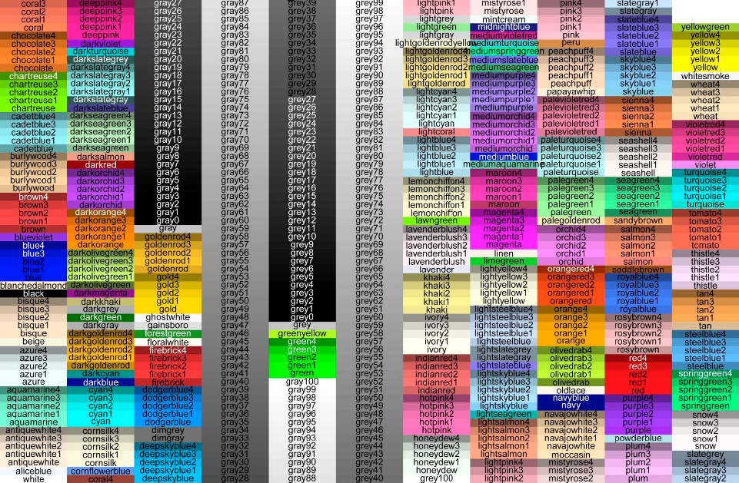
Dit bestand bevat de definitie van de spelers. Nieuwe spelers kunnen worden toegevoegd door een nieuwe rij te maken en daar alle eigenschappen in te vullen. Player: interne variabele. Label: de naam van de speler. Gold: startkapitaal. Color: kleurcode, kent een brede definitie ('darkred','gold')
Player | Label | Gold | Color | Land | Password
H | Herten | 3000 | violetred | 0 | Herten2018
S | Sperwers | 3000 | gold2 | 0 | Sperwers2018
V | Vossen | 3000 | green | 0 | Vossen2018

